Feuil4
 | % des villes
Nice | 33%
Paris | 31%
Bordeaux | 36%

 | % des villes
Nice | 33%
Paris | 31%
Bordeaux | 36%

Données
DATE | VILLE | TYPE | CATEGORIE | TAILLE | CA (K€) | Ville | CA total (K) | % des villes
Semaine 4 | Nice | Gros | Pulls | XL | 45 | Nice | 791 | 33%
Semaine 4 | Nice | Gros | Pulls | S | 36 | Paris | 732 | 31%
Semaine 4 | Nice | Gros | Cardigans | XL | 52 | Bordeaux | 870 | 36%
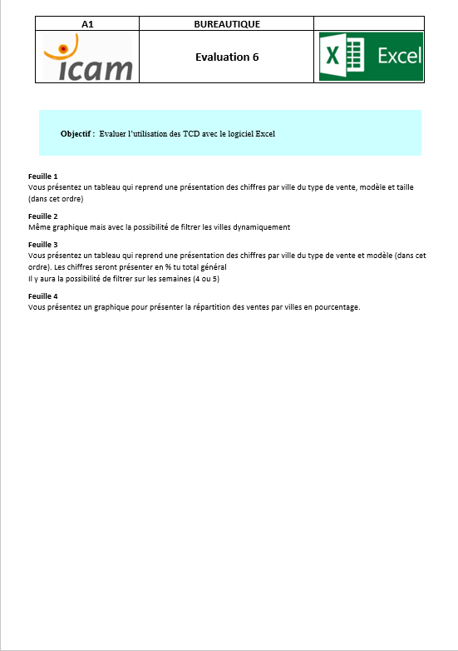
Semaine 4 | Nice | Gros | Cardigans | S | 36 | Total | 2393 | 100%
Semaine 4 | Nice | Détail | Pulls | XL | 56
Semaine 4 | Nice | Détail | Pulls | S | 85
Semaine 4 | Nice | Détail | Cardigans | XL | 21
Semaine 4 | Nice | Détail | Cardigans | S | 36
Semaine 4 | Paris | Gros | Pulls | XL | 56
Semaine 4 | Paris | Gros | Pulls | S | 41
Semaine 4 | Paris | Gros | Cardigans | XL | 23
Semaine 4 | Paris | Gros | Cardigans | S | 36
Semaine 4 | Paris | Détail | Pulls | XL | 98
Semaine 4 | Paris | Détail | Pulls | S | 14
Semaine 4 | Paris | Détail | Cardigans | XL | 75
Semaine 4 | Paris | Détail | Cardigans | S | 23
Semaine 4 | Bordeaux | Gros | Pulls | XL | 23
Semaine 4 | Bordeaux | Gros | Pulls | S | 95
Semaine 4 | Bordeaux | Gros | Cardigans | XL | 32
Semaine 4 | Bordeaux | Gros | Cardigans | S | 14
Semaine 4 | Bordeaux | Détail | Pulls | XL | 14
Semaine 4 | Bordeaux | Détail | Pulls | S | 58
Semaine 4 | Bordeaux | Détail | Cardigans | XL | 63
Semaine 4 | Bordeaux | Détail | Cardigans | S | 21
Semaine 5 | Nice | Gros | Pulls | XL | 65
Semaine 5 | Nice | Gros | Pulls | S | 98
Semaine 5 | Nice | Gros | Cardigans | XL | 45
Semaine 5 | Nice | Gros | Cardigans | S | 12
Semaine 5 | Nice | Détail | Pulls | XL | 78
Semaine 5 | Nice | Détail | Pulls | S | 32
Semaine 5 | Nice | Détail | Cardigans | XL | 69
Semaine 5 | Nice | Détail | Cardigans | S | 25
Semaine 5 | Paris | Gros | Pulls | XL | 14
Semaine 5 | Paris | Gros | Pulls | S | 74
Semaine 5 | Paris | Gros | Cardigans | XL | 85
Semaine 5 | Paris | Gros | Cardigans | S | 96
Semaine 5 | Paris | Détail | Pulls | XL | 32
Semaine 5 | Paris | Détail | Pulls | S | 21
Semaine 5 | Paris | Détail | Cardigans | XL | 54
Semaine 5 | Paris | Détail | Cardigans | S | 87
Semaine 5 | Bordeaux | Gros | Pulls | XL | 98
Semaine 5 | Bordeaux | Gros | Pulls | S | 63
Semaine 5 | Bordeaux | Gros | Cardigans | XL | 23
Semaine 5 | Bordeaux | Gros | Cardigans | S | 69
Semaine 5 | Bordeaux | Détail | Pulls | XL | 98
Semaine 5 | Bordeaux | Détail | Pulls | S | 65
Semaine 5 | Bordeaux | Détail | Cardigans | XL | 12
Semaine 5 | Bordeaux | Détail | Cardigans | S | 25

